Mapa de categorização de proble
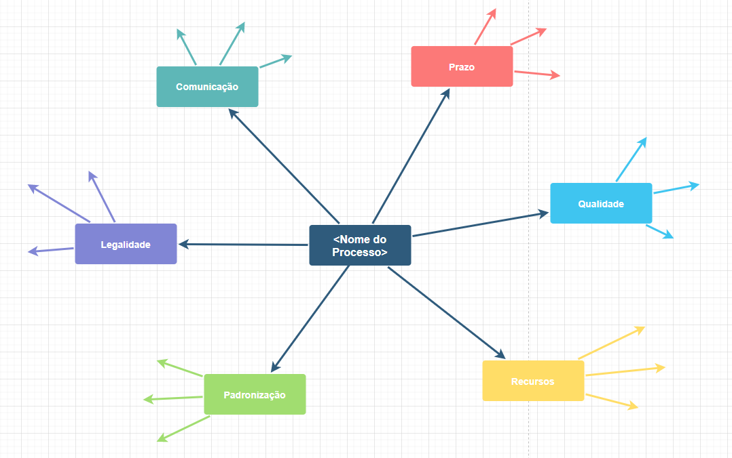
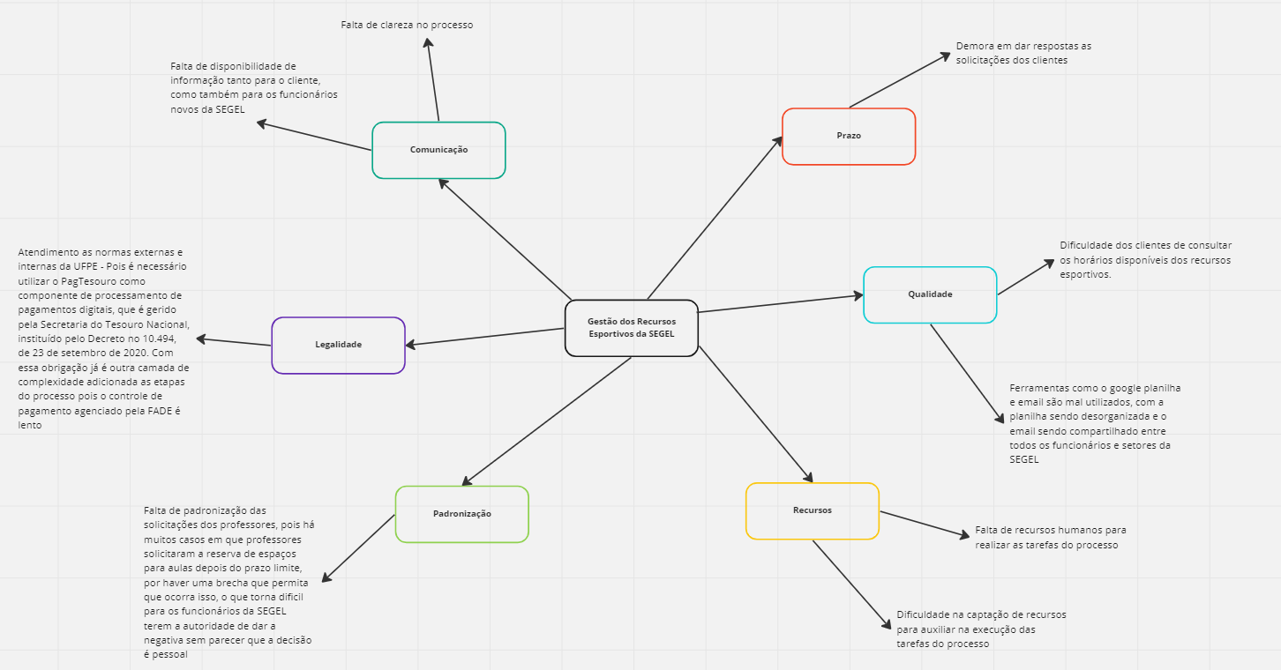

d

Diagrama Ishikawa
DIAGRAMA DE ISHIKAWA - Causa e Efeito

Gestão
Procedimentos e Normas
Pessoas
Tecnologia
Ambiente de trabalho
Fatores externos

 | Não há procedimentos específicos e claros para seguir
Falta de definição das informações que vão ser exibidas |  |  | Ausência de definição de responsabilidades claras de quem vai atualizar as informações

Ausência de organização no processo |  |  | Falta de incentivos para motivar as pessoas a trabalharem, o que gera em uma falta de esforço para querer mudar a situação atual

 |  |  |  | Falta de disponibilidade de informação

Ferramenta do google planilha mal utilizada para expor as informações referentes aos horários já reservados, apresentando informações não atualizadas

Ausência de um sistema único que possua todas as informações necessárias | Ambiente desorganizado

Gestão
Procedimentos e Normas
Pessoas
Tecnologia
Ambiente de trabalho
Fatores externos

 | Não há procedimentos específicos e claros para seguir |  | Ausência de definição de responsabilidades claras, o que ocasiona em uma pessoa esperando a outra fazer a tarefa

O processo não é bem definido pelos gestores

Ausência de organização no processo |  |  | Trabalho manual afetado pela falta de esforço dos funcionários

 |  |  |  | Falta de clareza no processo

 |  | Ambiente desorganizado

Falta de um sistema integrado e centralizado para administrar o processo | Alta rotatividade no ambiente |  | Normas externas que afetam a gestão, como por exemplo a obrigação da utilização da FADE para administrar os pagamentos

Gestão
Procedimentos e Normas
Pessoas
Tecnologia
Ambiente de trabalho
Fatores externos

Falta de clareza do processo

 | Não há procedimentos específicos e claros para seguir |  | Ausência de definição de responsabilidades claras, o que ocasiona em uma pessoa esperando a outra fazer a tarefa


 |  |  |  | Demora das respostas das solicitações dos clientes

Trabalho manual por falta de automação | Ambiente desorganizado |  | Dificuldade das instituições ou pessoas externas de realizar reservas por falta de plataforma/má gestão

Existência de um único e centralizado e-mail para todos os funcionários e a SEGEL | Alta rotatividade no ambiente que ocasiona um desconhecimento do processo

